다이어그램
운만조네 쇼핑몰

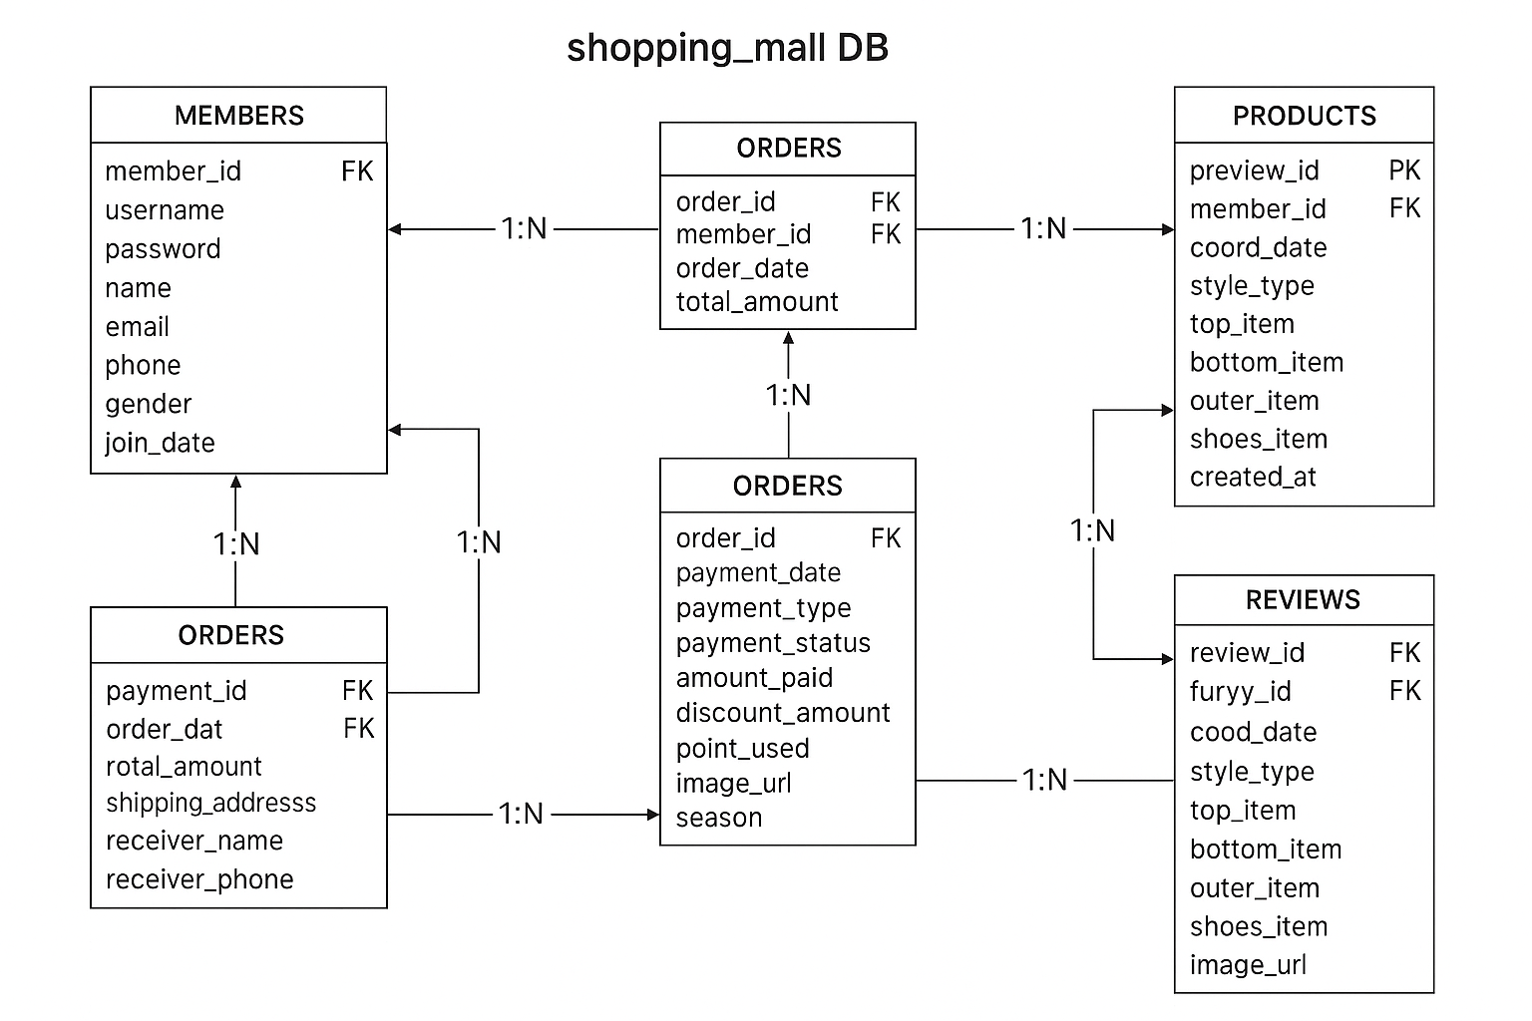

 | 회원
 | 회원 | 주문 | 1:N
 | 회원 | 결제 | 1:N
 | 회원 | 후기 | 1:N
 | 회원 | 오늘의코디 | 1:N

추가 설명
한 회원이 구매하거나 리뷰를 작성할때 참조하고 후기테이블을 통해 고객반응을 분석 할 수있습니다.

 | 상품
 | 상품 | 후기 | 1:N

추가 설명
상품은 회원이 구매하거나 리뷰를 작성할 때 참조되며, 후기 테이블을 통해 고객 반응을 분석할 수 있습니다.

 | 주문
 | 회원 | 주문 | 1:N
 | 주문 | 결제 | 1:N

추가 설명
주문은 회원의 구매 행위를 나타내며, 결제 내역과 직접 연결되어 있습니다.

 | 결제
 | 주문 | 결제 | 1:N
 | 회원 | 결제 | 1:N

추가 설명
결제는 주문의 하위 데이터이며, 회원 및 주문 양쪽과 모두 연결되어 재무·정산 핵심 데이터를 담당합니다.

 | 후기
 | 회원 | 후기 | 1:N
 | 상춤 | 후기 | 1:N

추가 설명
후기 테이블은 회원과 상품을 이어주는 중간 다리 역할을 하며, 사용자 만족도와 상품 품질 평가에 활용됩니다.

 | 오늘의 코디
 | 맴버 | 오늘의코디 | 1:N

추가 설명
코디 데이터는 AI 추천 또는 스타일 이력 관리용으로 확장 가능하며, 회원의 선호 패턴을 분석하는 데 사용됩니다.

결과표
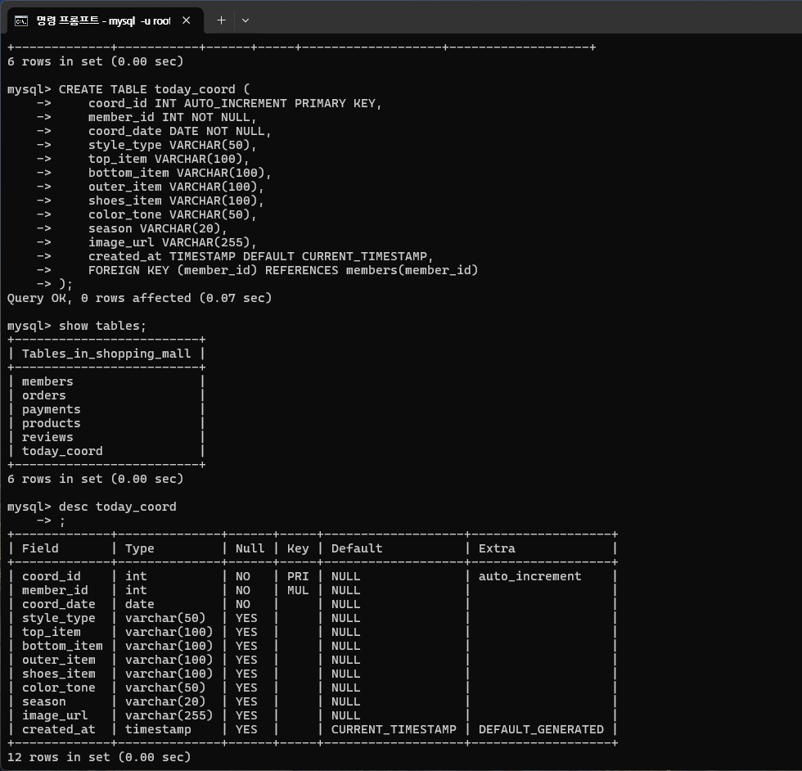
쇼핑물db 를 만들었습니다.
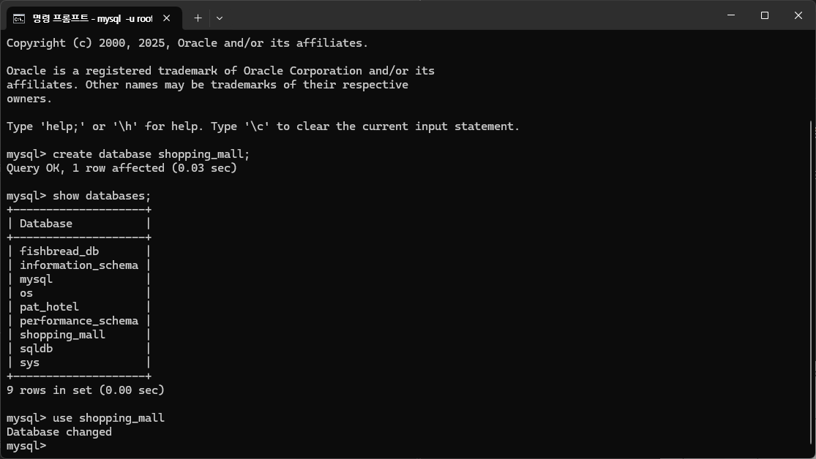

회원테이블을 생성하였습니다.
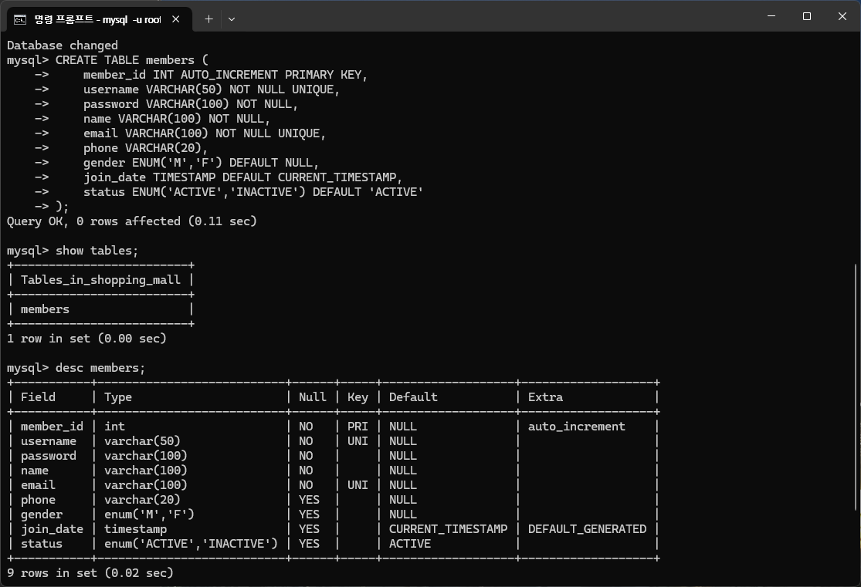

상품테이블을 만들었습니다
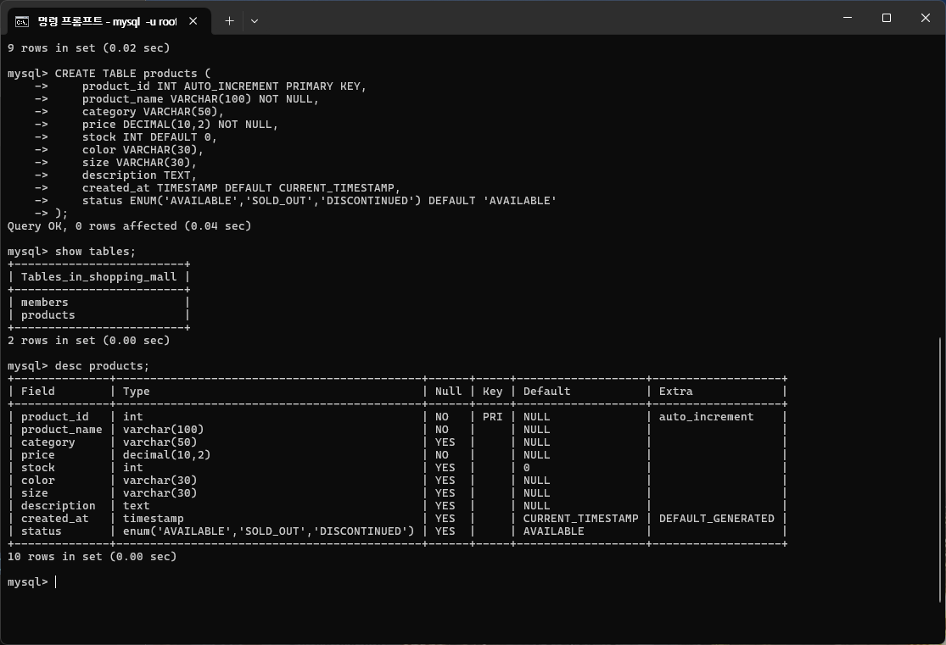

주문테이블을 만들었습니다.

주문테이블을 만들었습니다.

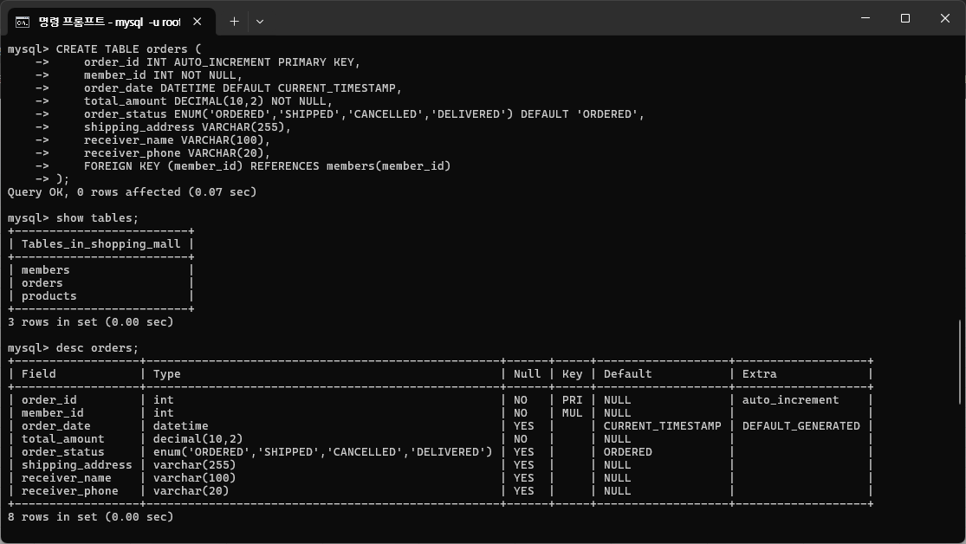

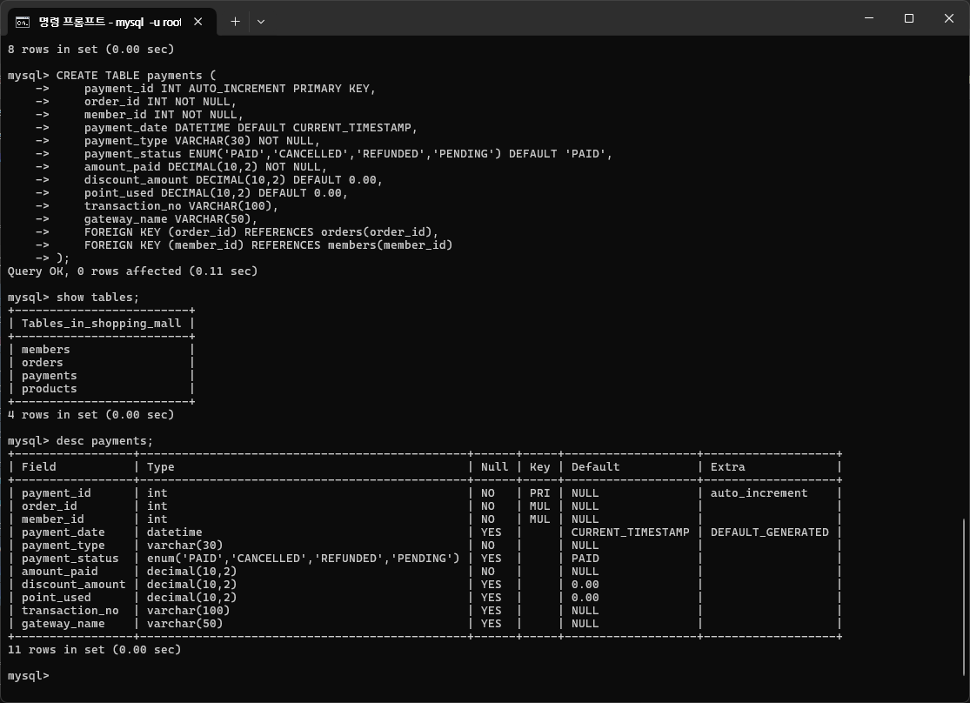
결제테이블을 만들었습니다.

후기테이블을 만들었습니다.
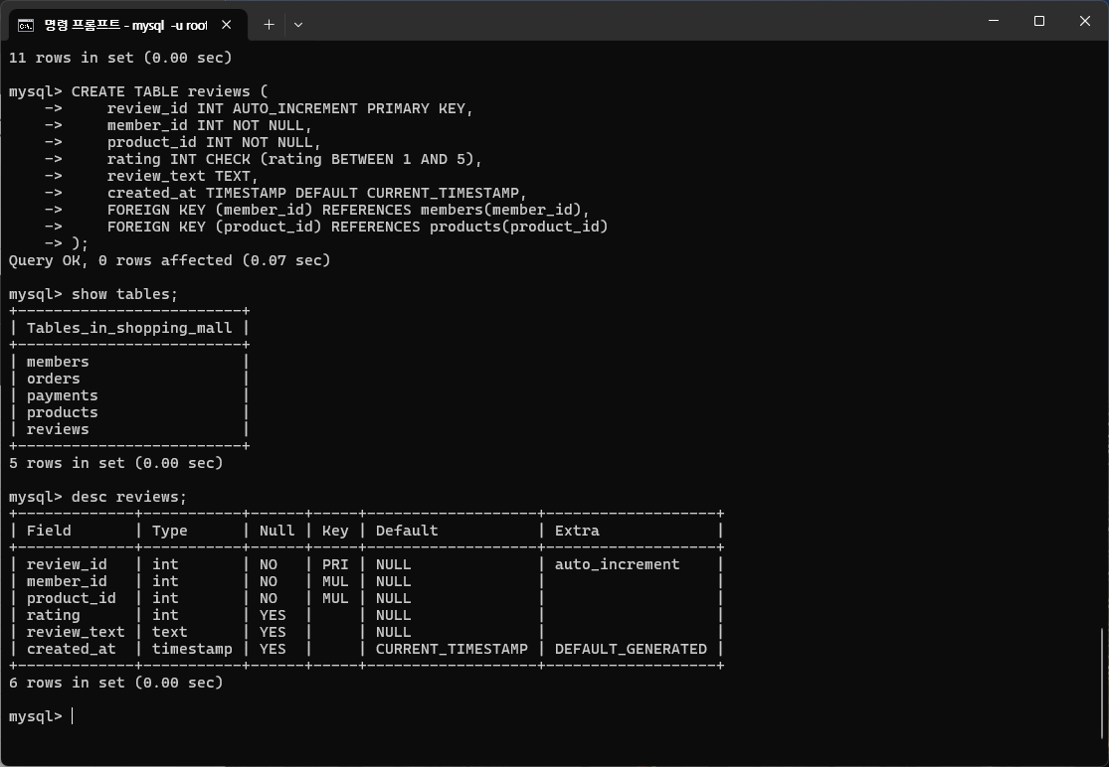

오늘의 코디 테이블을 만들었습니다.

